IMAGENES
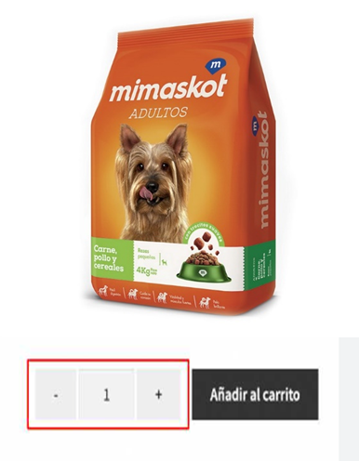
MI VISION DE COMO SE VE UN PRODUCTO AL SELECCIONARLO

